상품제안서
리앤쿡 스트롱 BLDC 1600W 저소음 헤어드라이기 | 상품코드: F32222

 |  |  |  |  |  |  | 02-412-0044 | www.easy1.co.kr
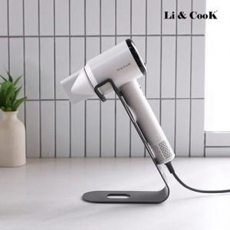

【상세/제작정보】

【인쇄/포장옵션】 | 레이저, 스티커 / 포장지포장

【공급단가】 | 수량 | 20~ | 50~ | 100~ | 300~ | 500~
*VAT별도 | 단가 | 33,600원 | 33,040원 | 32,200원 | 31,640원 | 30,800원

【상품 URL】 | https://dev.easy1.co.kr:443/src/goods_detail.php?gdno=32222

